Formato Reportes CC
 |  |  |  | ENSAYO DE COMPRESIÓN SIMPLE CON MEDICIÓN DE MÓDULOS DE DEFORMACIÓN

Proyecto
Código Muestra
Litología
Objetivo del ensayo
Control por fuerza [kN/min] |  | Destino [kN]
Control cargas cíclicas | Velocidad carga [mm/min]
 | Velocidad descarga [mm/min]
Control zona post peak | tasa de def. [mm/min] |  | [0.0001-0.0012]
Diámetro D [mm] |  | Peso [g]
Altura L [mm] |  | Densidad [t/m3]
Relación L/D |  | Modo de Falla | Matriz o Estructura
Carga Máxima [kN]
Resistencia máxima, UCS [MPa]
Resistencia máxima, UCS D=5cm, H/D=2 [MPa]
Parámetro | Strain Gauges |  | Palpadores (*)
Módulo de Young (GPa)
Razón de Poisson
Módulo Post Peak (GPa)
Duración zona pre-peak [h] |  | Duración total [h]

Fotografía antes del ensayo |  | Fotografía después del ensayo
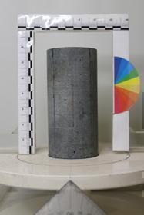

(*): El palpador no mide la deformación directa en la roca, mide el desplazamiento del plato

